Titel
Statistischer Bericht


Verbraucherpreisindex für Deutschland - Lange Reihen ab 1948
Februar 2023
EVAS-Nummer 61111, 61131
Ergänzung zur Datenbank GENESIS-Online

Erschienen am 10. Februar 2023

GENESIS-Online
zur Inhaltsübersicht
Für den Bereich Verbraucherpreise sind in GENESIS-Online folgende Abrufmöglichkeiten gegeben:
Code | Inhalt | Zeitraum
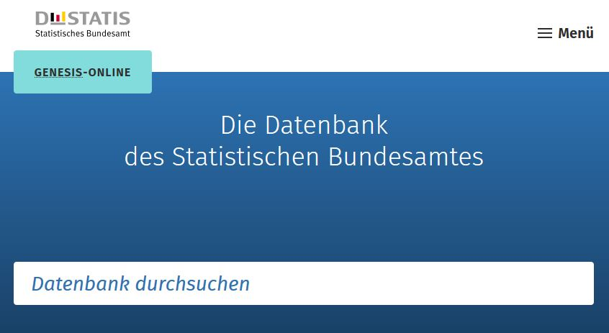
61111-0001 | Verbraucherpreisindex: Deutschland, Jahre | Jährlich ab 1991
61111-0002 | Verbraucherpreisindex: Deutschland, Monate | Monatlich ab 1991
61111-0003 | Verbraucherpreisindex: Deutschland, Jahre, Klassifikation der Verwendungszwecke des Individualkonsums (COICOP 2-5-Steller Hierarchie) | Jährlich ab 1991
61111-0004 | Verbraucherpreisindex: Deutschland, Monate, Klassifikation der Verwendungszwecke des Individualkonsums (COICOP 2-5-Steller Hierarchie) | Monatlich ab 1991
61111-0005 | Verbraucherpreisindex: Deutschland, Jahre, Klassifikation der Verwendungszwecke des Individualkonsums (COICOP 2-/3-/4-/5-/10-Steller/Sonderpositionen) | Jährlich ab 1991
61111-0006 | Verbraucherpreisindex: Deutschland, Monate, Klassifikation der Verwendungszwecke des Individualkonsums (COICOP 2-/3-/4-/5-/10-Steller/Sonderpositionen) | Monatlich ab 1991
Geben Sie den Code
(z. B. 61111-0006) in das Suchfenster der Datenbank GENESIS-Online ein.
61111-0007 | Wägungsschema des Verbraucherpreisindex: Deutschland, Jahre, Klassifikation der Verwendungszwecke des Individualkonsums (COICOP 2-5-Steller Hierarchie) | ab 1995
61111-0010 | Verbraucherpreisindex: Bundesländer, Jahre | Jährlich ab 1995
61111-0011 | Verbraucherpreisindex: Bundesländer, Monate | Monatlich ab 1995
61111-0020 | Index der Nettokaltmieten: Bundesländer, Jahre | Jährlich ab 2005
61111-0021 | Index der Nettokaltmieten: Bundesländer, Monate | Monatlich ab 2005
61131-0001 | Index der Einzelhandelspreise: Deutschland, Jahre, Mehrwertsteuer, Wirtschaftszweige | Jährlich ab 1991
61131-0002 | Index der Einzelhandelspreise: Deutschland, Monate, Mehrwertsteuer, Wirtschaftszweige | Monatlich ab 1991

